Sheet1
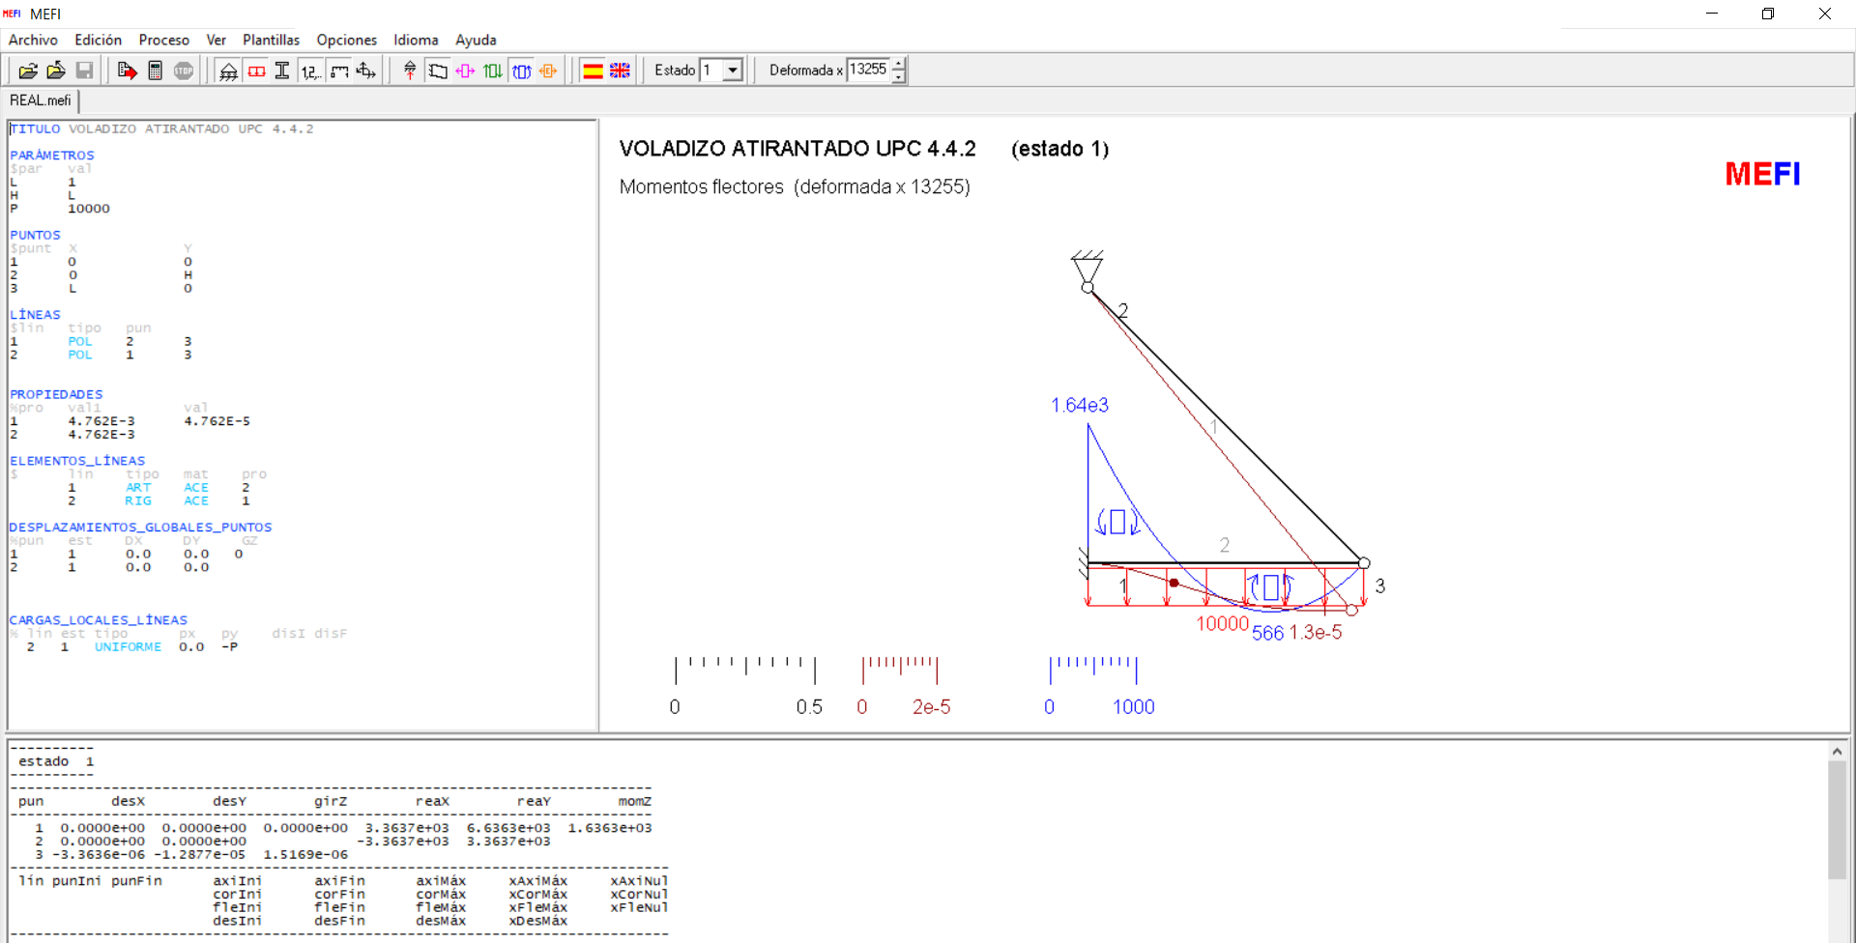

 | E | 2.10E+11 |  | l | 3
 | A | 4.76E-03 |  | p | 10000
 | EA | 1.00E+09
 | I | 4.76E-05
 | EI | 1.00E+07 |  | Alfa | 45.000 | 0.7854
 |  |  |  | tan_Alfa | 1.000
 |  |  |  | sen_alfa | 0.707
 |  |  |  | cos_alfa | 0.707

----------------------------------------------------------------------------
 | desX | desY | girZ | reaX | reaY | momZ
----------------------------------------------------------------------------
 | 0.00E+00 | 0.00E+00 | 0.00E+00 | 3.36E+03 | 6.64E+03 | 1.64E+03
 | 0.00E+00 | 0.00E+00 |  | -3.36E+03 | 3.36E+03
 | -3.36E-06 | -1.29E-05 | 1.52E-06
------------------------------------------------------------------------------
 | punIni | punFin | axiIni | axiFin | axiMáx | xAxiMáx | xAxiNul
 |  |  | corIni | corFin | corMáx | xCorMáx | xCorNul
 |  |  | fleIni | fleFin | fleMáx | xFleMáx | xFleNul
 |  |  | desIni | desFin | desMáx | xDesMáx |  | POQUITUCAS DE CUENTAS
------------------------------------------------------------------------------ |  |  |  |  |  |  |  |  |  |  | Errores
1 | 2 | 3 | 4.7570E+03 | 4.7570E+03 |  |  |  | p*l^2 | 90000
2 | 1 | 3 | -3.3637E+03 | -3.3637E+03 |  |  |  | T | 4.76E+03
 |  |  | 6.6363E+03 | -3.3637E+03 |  |  | 6.6363E-01 | T*sen_alfa | 3.36E+03
 |  |  | -1.6363E+03 | 0.0000E+00 | 5.6571E+02 | 6.6363E-01 | 3.2727E-01 | ME | 34908.879126 | p_l_2/2-l*T_sen_alfa | -33273
 |  |  | 0.0000E+00 | -1.2877E-05 | -1.2977E-05 | 8.9994E-01 |  | VE | 26636.293042 | l*p-T_sen_alfa | 20000

 |  |  |  |  |  |  |  | para
 |  |  |  |  |  |  |  | x = | 0.000
 |  |  |  |  |  |  |  | M(x) | -34908.879126 | ((-p)*(x^2)/2)+(p*l-T_sen_alfa)*x+(l*T_sen_alfa-p_l_2/2) |  | 0 | ((-p)*(x^2)/2)
 |  |  |  |  |  |  |  | M(x)=-ME+VE*x-(p*x^2/2) | -34908.879126 | CÁLCULO REDUNDANTE |  | 0 | (p*l-T_sen_alfa)*x
 |  |  |  |  |  |  |  | Vertice_Mx | 2.6636293042 | l-T_sen_alfa/p | 2 | 34908.879126 | -(l*T_sen_alfa-p_l_2/2)

 |  |  |  |  |  |  |  | PTV
 |  |  |  |  |  |  |  | -p*l^4/8 | -101250
 |  |  |  |  |  |  |  | (SQRT(2)*l*I)/(A*sen_alfa) | 0.06
 |  |  |  |  |  |  |  | l^3*sen_alfa/3 | 6.3639610307

 |  |  |  |  |  |  |  | T | 16061.33025

 |  |  |  |  |  |  |  | Solución UPC
 |  |  |  |  |  |  |  | sen_alfa/3 | 0.2357022604
 |  |  |  |  |  |  |  | (I/(A*l^2))/(sen_alfa*cos_alfa) | 0.0022222222222

 |  |  |  |  |  |  |  | T | 15761.303581
 |  |  |  |  |  |  |  |  | 0.9813199365

